综合实践
小学综合实践器材
序 号 | 名 称 | 规格 | 单 位 | 数量 | 单价 | 金额 | 备注
1 | 仪器柜 | 规格：长1400MM*宽600MM*高2000MM 材质: 1、基材：采用环保优质E1级厚高密度板，经防虫、防腐、防霉等化学处理。 2、面料：表面采用优质三聚氰胺纸饰面，具有耐磨性、耐冲击性、耐污染性、耐烟灼性、耐干热性，PVC封边，板面颜色均匀，纹理自然，耐磨耐刮花。 3、五金配件：采用优质五金配件，开启灵活轻便，各部位安装结构严密、牢固可靠、平稳，无松动、倾斜、摇晃等现象。 4、整体优质五金配件紧密拼接，封边细腻，线条均匀，转角过渡自然，间隙细小且均等。 5、上部采用玻璃门对开，下部采用环保优质E1级厚高密度板门对开。 工艺要求： 1、贴面、弯边顺滑平整，不起波纹、凹抗； 2、封边平直、顺滑，不脱胶、翘起。 | 个 | 1 | 1900 | 1900 | 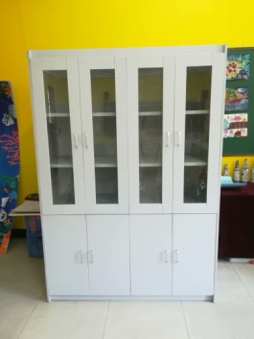
2 | 剪刀 | 不锈钢 | 把 | 5 | 10 | 50
3 | 美工刀 | 小号，铝合金 | 把 | 7 | 10 | 70
4 | 塑料垫板 | A4 | 块 | 23 | 10 | 230
5 | 三角尺 | 45厘米透明,套装 | 只 | 3 | 18 | 54
6 | 圆规 | 不锈钢 | 只 | 23 | 20 | 460
7 | 毛笔 | 大号 | 支 | 23 | 20 | 460
 | 毛笔 | 中号 | 支 | 23 | 18 | 414
 | 毛笔 | 小号 | 支 | 23 | 15 | 345
8 | 木锤 | 实木 | 只 | 9 | 20 | 180 | 小号
9 | 竹制泥篦 | 一头扁圆 | 只 | 22 | 15 | 330
 | 竹制泥篦 | 一头尖细 | 只 | 22 | 15 | 330
 | 竹制泥篦 | 一头扁斜口 | 只 | 22 | 15 | 330
 | 竹制泥篦 | 一头扁平口 | 只 | 22 | 15 | 330
10 | 毛笔 | 羊毫中号 | 支 | 45 | 18 | 810
11 | 手枪钻 | 手电钻12V | 把 | 1 | 350 | 350
13 | 板锯 | 16寸 | 把 | 6 | 28 | 168
14 | 手锥 | 实木柄 | 把 | 6 | 15 | 90
15 | 钉锤 | 4盎司儿童迷你羊角锤 | 把 | 22 | 60 | 1320
16 | 木锉 | 细齿3x140mm | 把 | 22 | 15 | 330
17 | 吸尘器 | 真空吸尘器，功能: 干式；颜色分类: 黑色 白色 古铜灰；线长: 5m；储尘类型: 尘盒；吸尘器类型: 手持式；特殊吸嘴类型: 圆毛刷 扁吸嘴 地刷（或风动地刷）功率: 600W；最大噪音: 75dB；保修期: 12个月 | 台 | 1 | 360 | 360
18 | 电热丝切割器 | 功率36W,尺寸：38*58CM;竖项切割；前后移动切割各种角度，电热丝和支架可调节切割各种角度；可切割各种形状；可调节温度0-500度；可切割泡沫、低密度海绵、珍珠棉、KT板等材料； | 台 | 7 | 650 | 4550
19 | 台钻 | 带调速开关，710W，夹持范围：1.5-13MM;工作行程：60MM;转速：0-2800r/min;立柱：32*400MM;钻孔能力：铁Φ8mm,木材Φ30mm；重量：约5KG | 台 | 2 | 820 | 1640 | 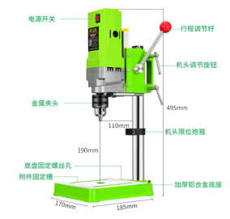
20 | 钢锯 | 6寸 | 把 | 22 | 30 | 660
21 | 台钳 | 铸铁，4寸轻型，最大开口：80mm；钳口宽度：100mm;喉深：50mm;长宽高：260*130*140mm；砧台长宽：62*65mm | 台 | 12 | 250 | 3000
22 | 扁锉 | 6寸 | 把 | 22 | 90 | 1980
23 | 台钳 | 铸铁，5寸轻型，最大开口：125mm；钳口宽度：125mm;喉深：59mm;长宽高：290*135*160mm；砧台长宽：80*80mm | 台 | 18 | 360 | 6480
24 | 什锦锉 | 木柄 | 把 | 6 | 20 | 120
26 | 尖嘴钳 | 6寸 | 把 | 4 | 26 | 104
27 | 老虎（钢丝）钳 | 6寸 | 把 | 4 | 30 | 120
28 | 白铁剪 | 8寸 | 把 | 6 | 36 | 216 | 8寸
29 | 钢直尺 | 30CM | 把 | 20 | 10 | 200
31 | 90度角尺 | 25CM | 把 | 22 | 30 | 660 | 300㎜
 |  |  |  |  | 小计 | 28641

